상품제안서
오밸류 프리미엄 3단 완전자동 양우산 | 상품코드: S36934

 |  |  |  |  |  |  | 02-713-8555 | www.synergygift.co.kr
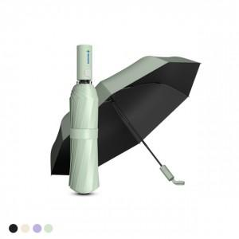 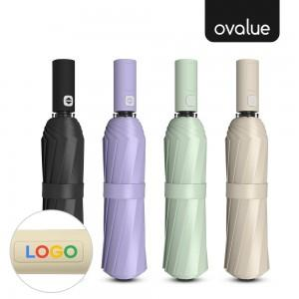

【상세/제작정보】 | 컬러인쇄가 가능한 자외선차단 양우산 겸용 3단 완전자동우산

【인쇄/포장옵션】 | 풀칼라 / 종이케이스

【공급단가】 | 수량 | 50~ | 100~ | 300~ | 1,000~ | 2,000~
*VAT별도 | 아이보리 | 7,600원 | 7,400원 | 7,100원 | 6,800원 | 6,700원
 | 바이올렛 | 7,600원 | 7,400원 | 7,100원 | 6,800원 | 6,700원
 | 블랙(품절) | 7,600원 | 7,400원 | 7,100원 | 6,800원 | 6,700원
 | 그린(품절) | 7,600원 | 7,400원 | 7,100원 | 6,800원 | 6,700원

【상품 URL】 | https://www.synergygift.co.kr:443/src/goods_detail.php?gdno=36934

